公司管理
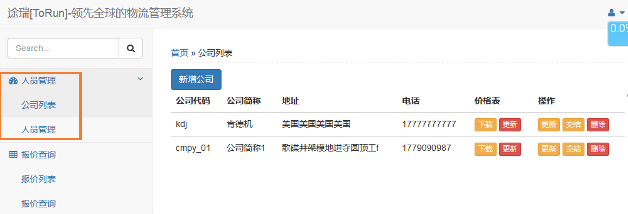

这里简化为一个“公司资料”，所以新增公司与新增人员合并起来。
一个公司一个登录名，一个ID。

报价更新
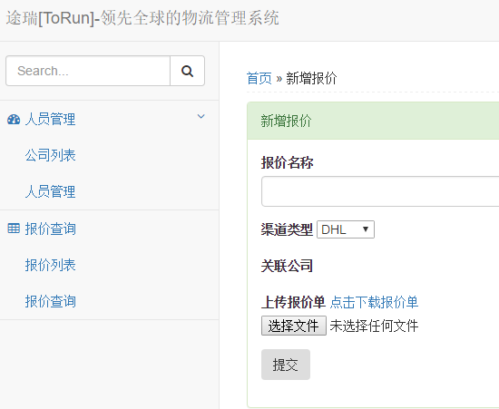
这里不用单独一个功能模块单列出来。可以结合进“公司资料”中的“价格表”下面的“更新”
关于报价列表的呈现：
 | 如果还是保留“报表列表”的话，那么应该是要先选择“公司”后，显示相应的公司报价列表。 因为，每个公司的报价列表都是不一样的。渠道名称也各不相同。可以考虑如下列表。

这里不需要。因为设计的时候，”报价名称“就是渠道类型。
 | 公司简称1 |  | 新增渠道

 | 渠道 | 更新日期 | 操作
 | 渠道1 | 2016-07-01 | 更新，删除
 | 渠道2 | 2016-07-02 | 更新，删除
 | 渠道3 | 2016-07-03 | 更新，删除

报价更新页面
管理员账户下功能

公司操作，这里的“交结”应为“冻结”吧？冻结即为公司有资料保存在数据库里，但该公司不允许登录操作。这些数据只供我司查询。
通过这个按钮来新增，添加报价

网站上的“点击下载报价单”，这个报价单应该就是模板了吧。，但这个模板里，只有报价，却没有区域资料。
 | 更新报价： | 新增渠道
 |  | 渠道 | 更新日期 | 操作
 |  | 渠道1 | 2016-07-01 | 更新，删除
 |  | 渠道2 | 2016-07-02 | 更新，删除
 |  | 渠道3 | 2016-07-03 | 更新，删除

 | 新增渠道（渠道更新）
 |  | 渠道名称： | 渠道4
 |  |  | 选择报价文件 | 上传 | 报价文件模板下载

 |  | 注：报价完成后，网站出现提示”报价上传完成“，这里细节建议改进弹出”完成“提示框，确定后，跳回到”更新报价“列表，可以接着新增，也可以更新。

报价记录页面
管理员账户下功能
功能：记录下客户查询报价的资料，供公司业务员参考。
加多一个“全选”
默认查询最近一周
首页 | 报价记录

 | 公司简称1 |  | 开始日期： | 2016-08-02 | 结束日期： | 2016-08-09

 | 公司简称 | 日期 | 时间 | 国家 | 重量 | 查询IP地址

